상품제안서
캘러웨이 ERC SOFT 9구 (3PC) | 상품코드: F01725

 |  |  |  |  |  |  | 02-412-0044 | www.easy1.co.kr
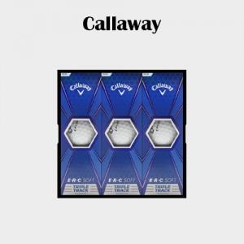

【상세/제작정보】 | ★검정 1도 인쇄 기준입니다.

【인쇄/포장옵션】 | 실크 / 포장지포장

【공급단가】 | 수량 | 50~ | 100~ | 500~ | 1,000~ | 2,000~
*VAT별도 | 단가 | 45,350원 | 43,670원 | 41,990원 | 40,350원 | 39,340원

【상품 URL】 | https://easy1.co.kr:443/src/goods_detail.php?gdno=1725

